Sheet1
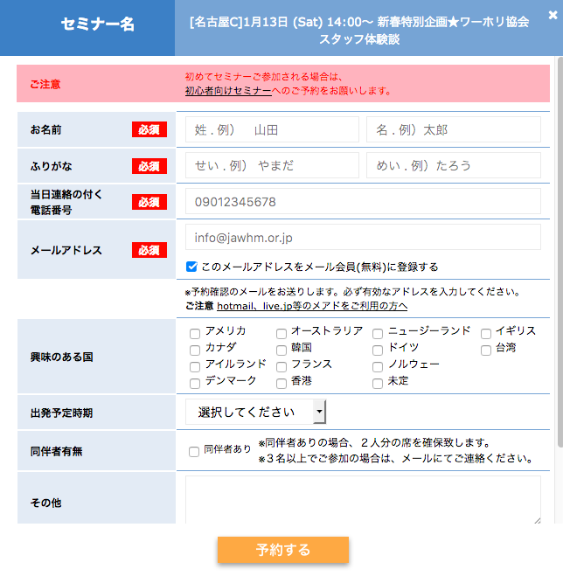
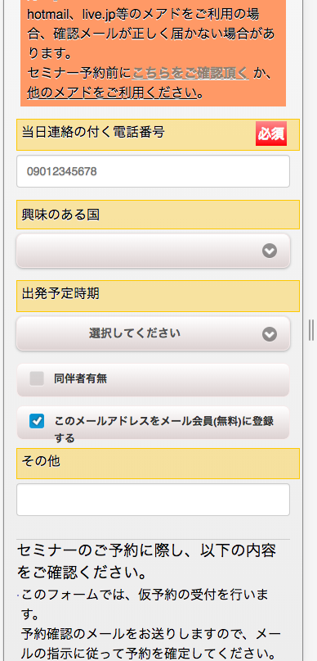

mailkaiin

「メール会員に登録する」チェックがチェックされていない場合に、oｆｆ というデータを送信するように変更
Thay đổi để gửi dữ liệu ở trường hợp không được kiểm tra email đăng kí thành viên
チェックされている場合: Trường hợp được kiểm tra
mailkaiin = on (今のプログラムで、ＯＫですnhư trương trình hiện tại là được）
チェックされていない場合：Trường hợp không được kiểm tra
mailkaiin = off （ＰＨＰの仕様で、特別なプログラムをしない場合、チェックされていない場合は、mailkaiin = '' (空白） となりますので、offをデータとして送信するように変更して欲しい）。
Tôi muốn thay đổi để gửi dữ liệu trong trường hợp không kiểm tra được, trường hợp không làm chương trình đặc biệt thì mailkaiin (được để trống) trong thông số của PHP.

